セッティングシート
第3回 enjoy SHINTO 村づくり祭 ステージイベント参加申込団体 セッティングシート

 |  |  |  | 令和8年 月 日
団体／チーム名／個人 （正式名称） | （ふりがな）

【配置図】
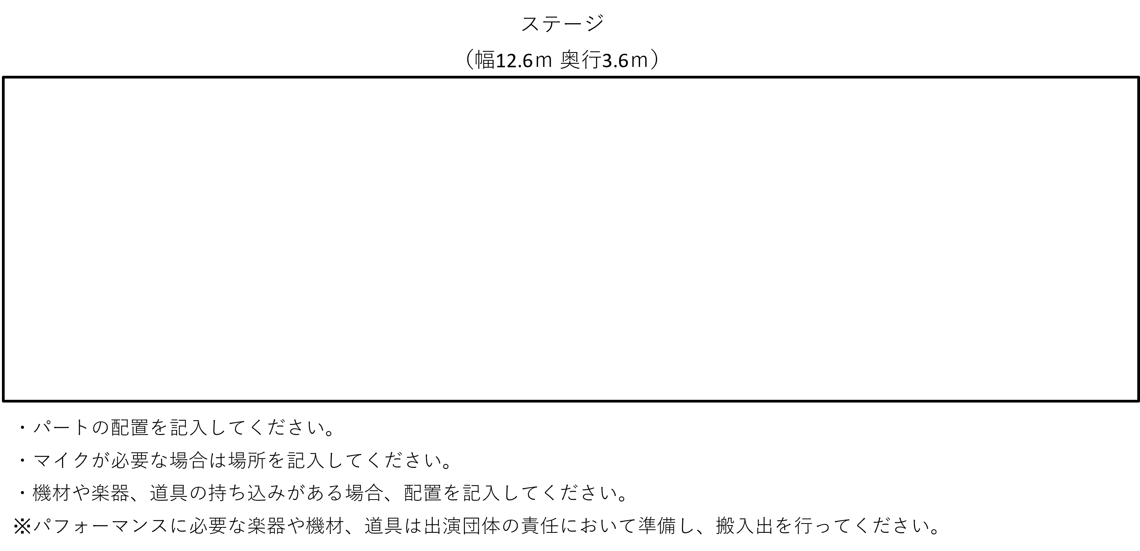

【演奏予定曲目】
曲名 | 時間 | 演奏／音源（CD等） | 備考

※行が足りない場合は、必要に応じて追加してください。
【出演者情報】
氏名 | 担当楽器等 | 持込機材・楽器・道具 | 機材や楽器・道具の規格 |  | 備考

※行が足りない場合は、必要に応じて追加してください。
※出演者情報については、持込機材・楽器・道具などがある方含め全員の名前を記入してください。

